3-6岁组四宫对角线
题目 | 题目配图 | 题目音频 | *类目 | *分数 | *数独底图 | *水平长度 | *垂直长度 | *正确答案
将数字1-4填入空格内，使每行、每列、每宫以及两条对角线上的数字均不重复。 |  |  | 四宫对角线数独 | 5 | 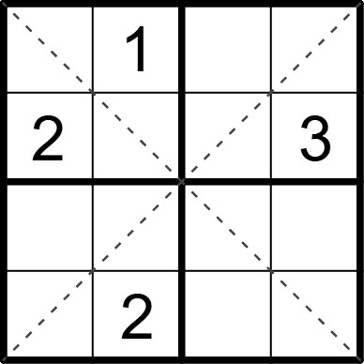 | 4 | 4 | [3,,4,2], [,4,1,], [1,3,2,4], [4,,3,1]
将数字1-4填入空格内，使每行、每列、每宫以及两条对角线上的数字均不重复。 |  |  | 四宫对角线数独 | 5 | 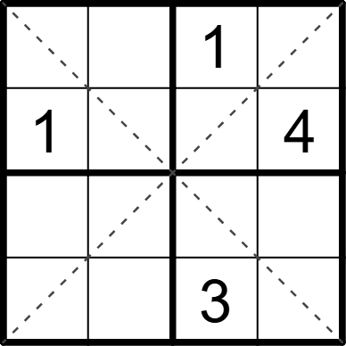 | 4 | 4 | [2,4,,3], [,3,2,], [3,1,4,2], [4,2,,1]
将数字1-4填入空格内，使每行、每列、每宫以及两条对角线上的数字均不重复。 |  |  | 四宫对角线数独 | 5 | 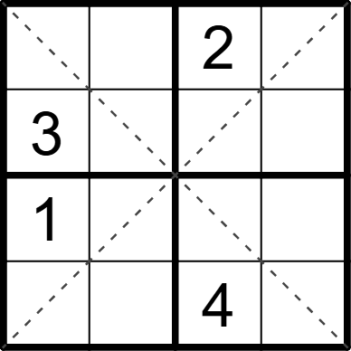 | 4 | 4 | [4,1,,3], [,2,1,4], [,4,3,2], [2,3,,1]
将数字1-4填入空格内，使每行、每列、每宫以及两条对角线上的数字均不重复。 |  |  | 四宫对角线数独 | 5 | 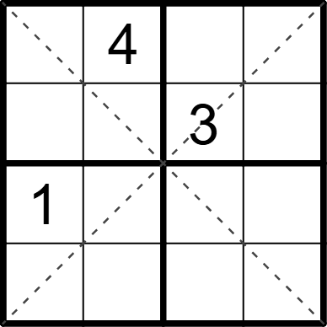 | 4 | 4 | [3,,2,1], [2,1,,4], [,2,4,3], [4,3,1,2]
将数字1-4填入空格内，使每行、每列、每宫以及两条对角线上的数字均不重复。 |  |  | 四宫对角线数独 | 5 | 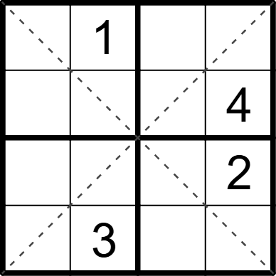 | 4 | 4 | [4,,2,3], [3,2,1,], [1,4,3,], [2,,4,1]
将数字1-4填入空格内，使每行、每列、每宫以及两条对角线上的数字均不重复。 |  |  | 四宫对角线数独 | 5 | 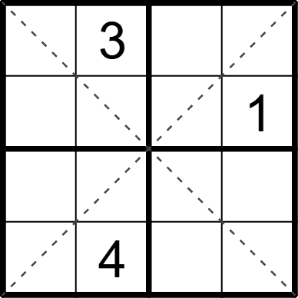 | 4 | 4 | [1,,2,4], [4,2,3,], [3,1,4,2], [2,,1,3]
将数字1-4填入空格内，使每行、每列、每宫以及两条对角线上的数字均不重复。 |  |  | 四宫对角线数独 | 5 | 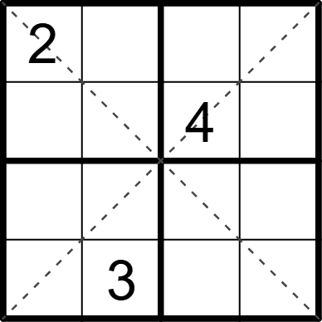 | 4 | 4 | [,4,1,3], [3,1,,2], [4,2,3,1], [1,,2,4]
将数字1-4填入空格内，使每行、每列、每宫以及两条对角线上的数字均不重复。 |  |  | 四宫对角线数独 | 5 | 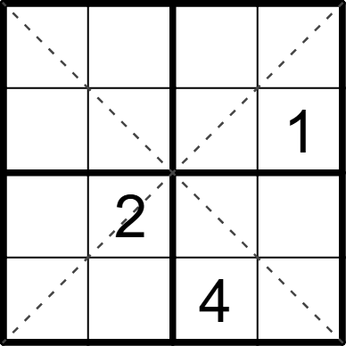 | 4 | 4 | [3,1,2,4], [2,4,3,], [4,,1,3], [1,3,,2]
将数字1-4填入空格内，使每行、每列、每宫以及两条对角线上的数字均不重复。 |  |  | 四宫对角线数独 | 5 | 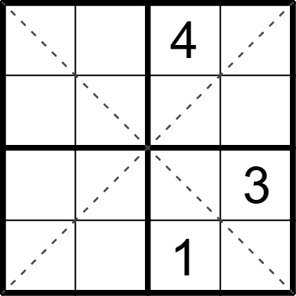 | 4 | 4 | [3,2,,1], [4,1,3,2], [1,4,2,], [2,3,,4]
将数字1-4填入空格内，使每行、每列、每宫以及两条对角线上的数字均不重复。 |  |  | 四宫对角线数独 | 5 | 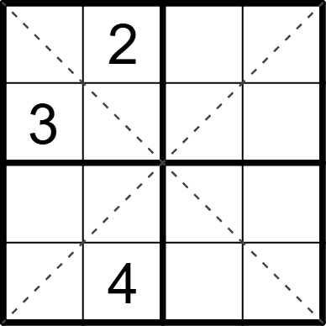 | 4 | 4 | [4,,3,1], [,1,4,2], [1,3,2,4], [2,,1,3]
将数字1-4填入空格内，使每行、每列、每宫以及两条对角线上的数字均不重复。 |  |  | 四宫对角线数独 | 5 | 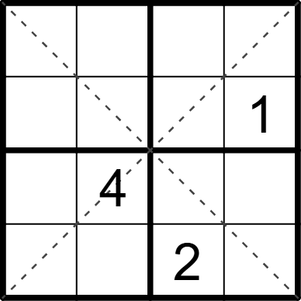 | 4 | 4 | [3,1,4,2], [4,2,3,], [2,,1,3], [1,3,,4]
将数字1-4填入空格内，使每行、每列、每宫以及两条对角线上的数字均不重复。 |  |  | 四宫对角线数独 | 5 | 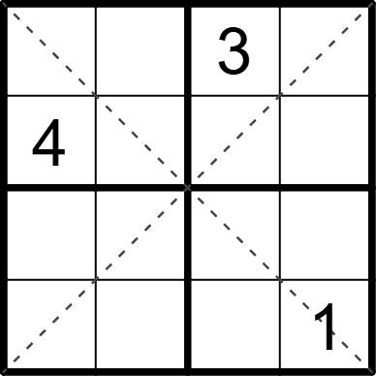 | 4 | 4 | [2,1,,4], [,3,1,2], [1,2,4,3], [3,4,2,]
将数字1-4填入空格内，使每行、每列、每宫以及两条对角线上的数字均不重复。 |  |  | 四宫对角线数独 | 5 | 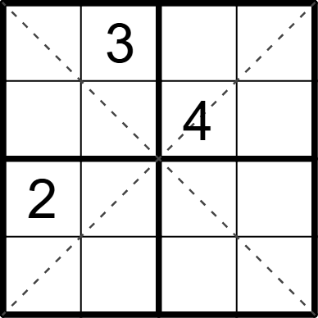 | 4 | 4 | [4,,1,2], [1,2,,3], [,1,3,4], [3,4,2,1]
将数字1-4填入空格内，使每行、每列、每宫以及两条对角线上的数字均不重复。 |  |  | 四宫对角线数独 | 5 | 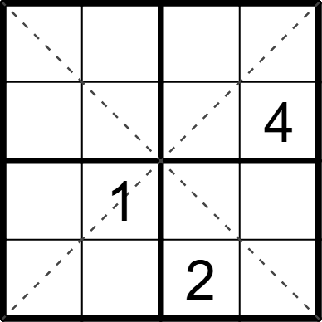 | 4 | 4 | [3,4,1,2], [1,2,3,], [2,,4,3], [4,3,,1]
将数字1-4填入空格内，使每行、每列、每宫以及两条对角线上的数字均不重复。 |  |  | 四宫对角线数独 | 5 | 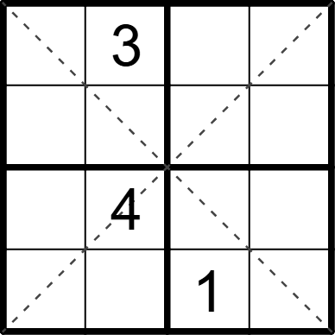 | 4 | 4 | [2,,4,1], [4,1,2,3], [1,,3,2], [3,2,,4]
将数字1-4填入空格内，使每行、每列、每宫以及两条对角线上的数字均不重复。 |  |  | 四宫对角线数独 | 5 | 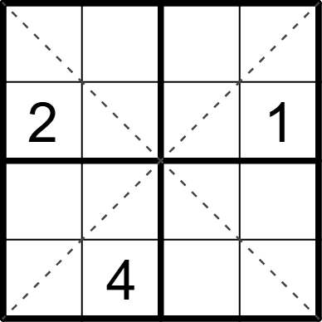 | 4 | 4 | [4,1,2,3], [,3,4,], [3,2,1,4], [1,,3,2]
将数字1-4填入空格内，使每行、每列、每宫以及两条对角线上的数字均不重复。 |  |  | 四宫对角线数独 | 5 | 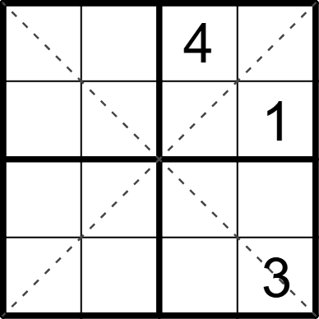 | 4 | 4 | [1,3,,2], [2,4,3,], [3,1,2,4], [4,2,1,]
将数字1-4填入空格内，使每行、每列、每宫以及两条对角线上的数字均不重复。 |  |  | 四宫对角线数独 | 5 | 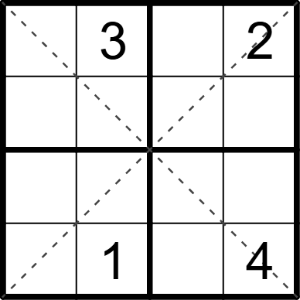 | 4 | 4 | [1,,4,], [4,2,1,3], [2,4,3,1], [3,,2,]
将数字1-4填入空格内，使每行、每列、每宫以及两条对角线上的数字均不重复。 |  |  | 四宫对角线数独 | 5 | 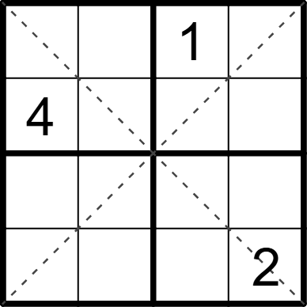 | 4 | 4 | [3,2,,4], [,1,2,3], [2,3,4,1], [1,4,3,]
将数字1-4填入空格内，使每行、每列、每宫以及两条对角线上的数字均不重复。 |  |  | 四宫对角线数独 | 5 | 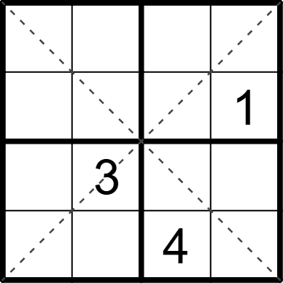 | 4 | 4 | [2,1,3,4], [3,4,2,], [4,,1,2], [1,2,,3]
将数字1-4填入空格内，使每行、每列、每宫以及两条对角线上的数字均不重复。 |  |  | 四宫对角线数独 | 5 | 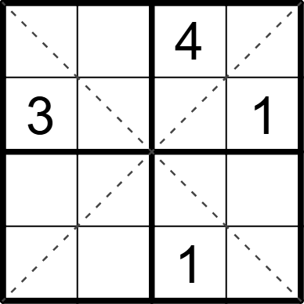 | 4 | 4 | [1,2,,3], [,4,2,], [2,1,3,4], [4,3,,2]
将数字1-4填入空格内，使每行、每列、每宫以及两条对角线上的数字均不重复。 |  |  | 四宫对角线数独 | 5 | 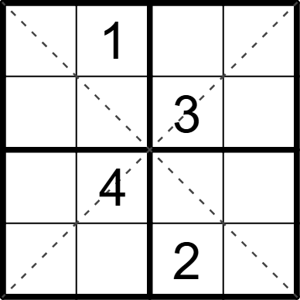 | 4 | 4 | [3,,4,2], [4,2,,1], [2,,1,3], [1,3,,4]
将数字1-4填入空格内，使每行、每列、每宫以及两条对角线上的数字均不重复。 |  |  | 四宫对角线数独 | 5 | 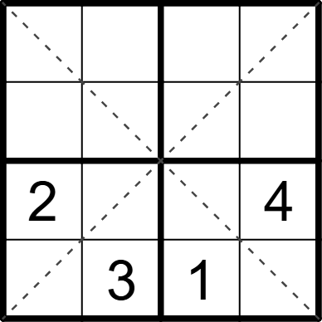 | 4 | 4 | [1,2,4,3], [3,4,2,1], [,1,3,], [4,,,2]
将数字1-4填入空格内，使每行、每列、每宫以及两条对角线上的数字均不重复。 |  |  | 四宫对角线数独 | 5 | 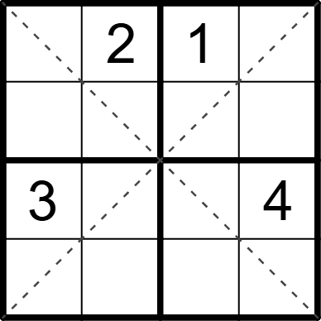 | 4 | 4 | [4,,,3], [1,3,4,2], [,1,2,], [2,4,3,1]
将数字1-4填入空格内，使每行、每列、每宫以及两条对角线上的数字均不重复。 |  |  | 四宫对角线数独 | 5 | 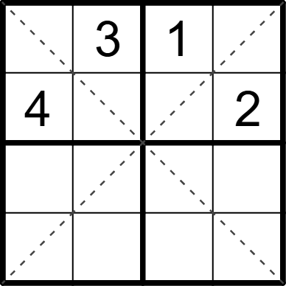 | 4 | 4 | [2,,,4], [,1,3,], [3,2,4,1], [1,4,2,3]
将数字1-4填入空格内，使每行、每列、每宫以及两条对角线上的数字均不重复。 |  |  | 四宫对角线数独 | 5 | 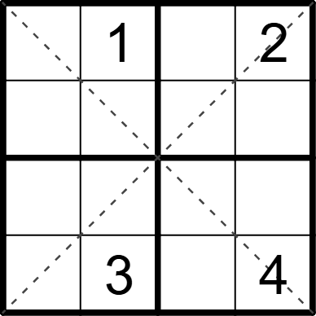 | 4 | 4 | [3,,4,], [4,2,3,1], [2,4,1,3], [1,,2,]
将数字1-4填入空格内，使每行、每列、每宫以及两条对角线上的数字均不重复。 |  |  | 四宫对角线数独 | 5 | 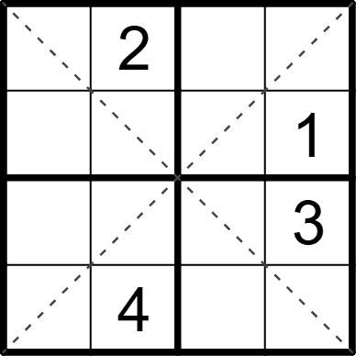 | 4 | 4 | [1,,3,4], [4,3,2,], [2,1,4,], [3,,1,2]
将数字1-4填入空格内，使每行、每列、每宫以及两条对角线上的数字均不重复。 |  |  | 四宫对角线数独 | 5 | 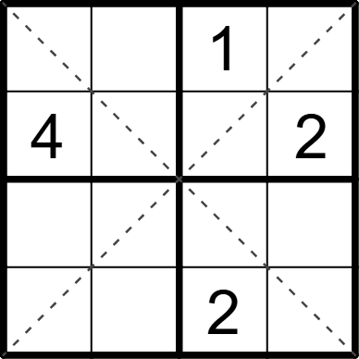 | 4 | 4 | [2,3,,4], [,1,3,], [3,2,4,1], [1,4,,3]
将数字1-4填入空格内，使每行、每列、每宫以及两条对角线上的数字均不重复。 |  |  | 四宫对角线数独 | 5 | 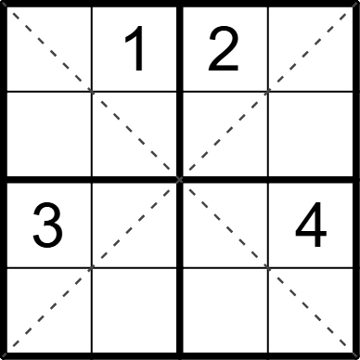 | 4 | 4 | [4,,,3], [2,3,4,1], [,2,1,], [1,4,3,2]
将数字1-4填入空格内，使每行、每列、每宫以及两条对角线上的数字均不重复。 |  |  | 四宫对角线数独 | 5 | 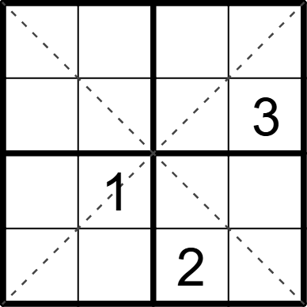 | 4 | 4 | [4,3,1,2], [1,2,4,], [2,,3,4], [3,4,,1]

